2.PRINT
PRINT - 処理情報を表示する

SQL文を実行すると実行結果がツール上で確認できるが、実行結果とは別に実行した処理の結果も見ることができる。

1.任意のテーブルをSELECTして、「メッセージ」タブより処理の結果を確認する。
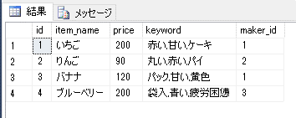

2.「メッセージ」タブに文字を表示する。
例 | PRINT '文字'

・「TEST」と画面に表示する。

3.「メッセージ」タブに計算結果を表示する

・406580 + 467950の出力結果を表示する。

4.「メッセージ」タブに現在日時を表示する

5.変数の中身をPRINTして値を確認する。
変数の中身はSELECTすることでテーブルとして確認することもできるが、ツール内でメッセージとして確認することもできる。

・.変数名「X」、型「文字型」の変数を作成する。
・「my_items」テーブルからID=2の「item_name」の値を変数「X」に代入して、「メッセージ」タブに値を表示する。

